Formátovanie tabuľky
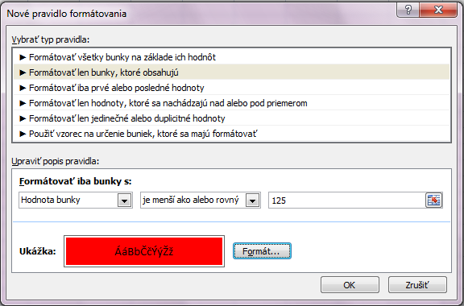
 |  |  |  |  |  |  |  |  |  | Úlohy:
Údaje o zamestnancoch |  |  |  |  |  |  |  |  |  | 1. Doplňte nad tabuľku nadpis "Údaje o zamestnancoch". Typ písma Arial, tučné, veľkosť 12.
Zamestnanec |  | Osobné číslo | Odpracované hodiny | Prémie | Hrubá mzda | Sociálna poisťovňa | Zdravotná poisťovňa | Fond zamestnanosti | Čistá mzda | Zlúčte bunky a nadpis vycentrujte v rámci celej šírky tabuľky.
Bartová | Andrea | 5 | 150 | 30.00 | - € | 60.30 | 18.00 | 13.50 | 388.20 € | 2. Podfarbite hlavičku tabuľky bledo zelenou farbou a zmeňte písmo na šikmé.
Cerovská | Edita | 10 | 115 | 0.00 | - € | 46.23 | 13.80 | 10.35 | 274.62 € | 3. Orámujte celú tabuľku hrubým modrým rámom.
Dobrovodská | Oľga | 15 | 135 | 30.00 | - € | 54.27 | 16.20 | 12.15 | 352.38 € | 4. Vycentrujte číselné hodnoty v tabuľke.
Gromský | Boris | 20 | 142 | 30.00 | - € | 57.08 | 17.04 | 12.78 | 369.10 € | 5. Preneste formát hlavičky na hodnoty v stĺpci čistá mzda. (Ikona Kopírovať formát)
Horáček | Ondrej | 25 | 125 | 30.00 | - € | 50.25 | 15.00 | 11.25 | 328.50 € | 6. Hodnoty v stĺpcoch hrubá mzda a čistá mzda upravte menou euro.
Jaslovský | Peter | 30 | 110 | 0.00 | - € | 44.22 | 13.20 | 9.90 | 262.68 € | 7. Nastavte podmienené formátovanie pre hodnoty v stĺpci Odpracované hodiny.
Kardošová | Lucia | 35 | 112 | 0.00 | - € | 45.02 | 13.44 | 10.08 | 267.46 € | Ak je hodnota menšia alebo rovná ako 125 nech sa zmení podfarbenie na červenú farbu.
Martišová | Jana | 40 | 140 | 30.00 | - € | 56.28 | 16.80 | 12.60 | 364.32 € | 8. Premenujte pracovný hárok na Formátovanie tabuľky.
Neveský | Martin | 45 | 147 | 30.00 | - € | 59.09 | 17.64 | 13.23 | 381.04 €
Vargová | Katarína | 50 | 100 | 0.00 | - € | 40.20 | 12.00 | 9.00 | 238.80 €
 |  |  |  |  |  |  |  |  |  | Riešenie úloh:
 |  |  |  |  |  |  |  |  |  | 5. Označiť časť hlavičky, klik na ikonu Kopírovať formát a ťahať po údajoch
 |  |  |  |  |  |  |  |  |  | v stĺpci čistá mzda.
 |  |  |  |  |  |  |  |  |  | 7. Menu Domov - Podmienené formátovanie - Pravidlá zvýrazňovania buniek -
 |  |  |  |  |  |  |  |  |  | - ďalšie pravidlá a potom nastaviť ako na obrázku.

Prilepiť špeciálne
Použitie funkcie Prilepiť špeciálne na úpravu údajov na mieste: |  |  |  |  |  |  |  |  |  | Riešenie úloh:
1. Pričítajte hodnotu 210 k hodnotám v stĺpci A. |  |  |  |  |  |  |  | 210 |  | 1. Klik na hodnotu 210 v bunke I2, dať ju kopírovať, označiť hodnoty v stĺpci A,
2. Vynásobte hodnoty v stĺpci C hodnotou 30. |  |  |  |  |  |  |  | 30 |  | na označené hodnoty kliknúť pravým tlačítkom a vybrať funkciu Prilepiť špeciálne.
3. Odčítajte od hodnôt v stĺpci E hodnotu 400. |  |  |  |  |  |  |  | 400 |  | Potom vybrať operáciu sčítanie.
4. Vydeľte hodnoty v stĺpci G hodnotu 1000. |  |  |  |  |  |  |  | 1000
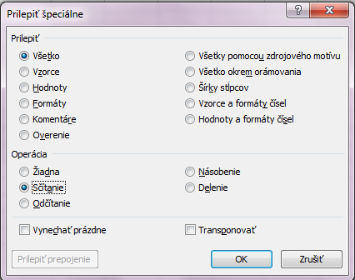
5. Skopírujte hodnoty zo stĺpca A do riadku 30.

460 |  | 90 |  | 900 |  | 40
670 |  | 150 |  | 2000 |  | 30
560 |  | 60 |  | 1200 |  | 45
480 |  | 120 |  | 1900 |  | 65
640 |  | 90 |  | 2400 |  | 54
730 |  | 210 |  | 1200 |  | 43
840 |  | 60 |  | 1700 |  | 62
990 |  | 120 |  | 2100 |  | 76
850 |  | 180 |  | 1100 |  | 84
820 |  | 150 |  | 1300 |  | 15

 |  |  |  |  |  |  |  |  |  | Úlohy 2,3,4 urobiť rovnakým spôsobom zakaždým meniť iba operáciu.
 |  |  |  |  |  |  |  |  |  | 5. Označiť hodnoty v stĺpci A, dať ich kopírovať, kliknúť do riadku 30
 |  |  |  |  |  |  |  |  |  | pravým tlačítkom a dať funkciu Prilepiť špeciálne a zaškrtnúť možnoť Transponovať.
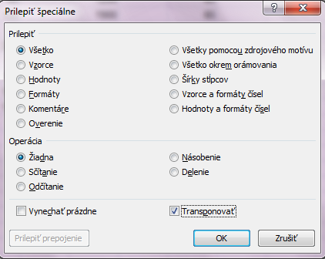

460 | 670 | 560 | 480 | 640 | 730 | 840 | 990 | 850 | 820

Formáty a postupnosti
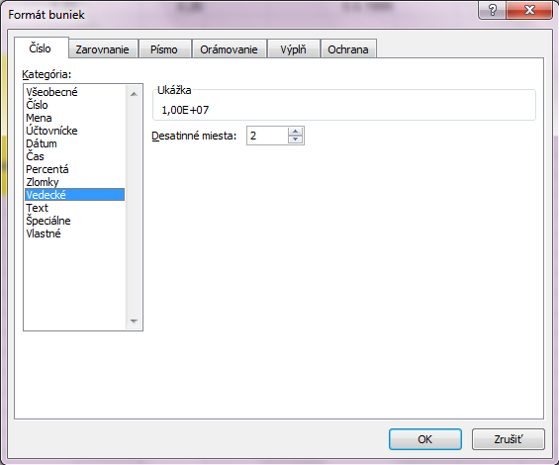
Upravte čísla na uvedený formát: |  |  |  |  |  | Zmena formátu bunky:
Semilogaritmický tvar |  | Zlomky s 2 číslami |  | Percentá | Dátum so slovným
(vedecký) |  | v čitateli i v menovateli |  |  | mesiacom

1.00E+07 |  | 0.12 |  | 0.16 | 1997-02-10
5.26E+06 |  | 0.456 |  | 0.21 | 1998-04-25
3.55E-01 |  | 0.0358 |  | 0.37 | 1998-11-03
7.95E-04 |  | 1.33 |  | 0.26 | 1999-05-05

Vytvorte postupnosti

v stĺpci A od A20: 2000,1900 ……1000 (číselná)
v stĺpci C od C20: 1.1.2011, 1.3.2011, ….1.11.2011 (dátumová)
v stĺpci E od E20: 9:00, 9:15, …11:15 (časová)
v stĺpci G od G20: Alcatel, Blackberry, Ericsson, Motorola, Nokia, Sagem, Samsung, Siemens.
(vytvorte, uložte a použite postupnosť)

2000 | 2011-01-01 |  | 9:00:00
1900 | 2011-03-01 |  | 9:15:00
1800 | 2011-05-01 |  | 9:30:00
1700 | 2011-07-01 |  | 9:45:00 |  |  | Vytvorenie vlastnej postupnosti:
1600 | 2011-09-01 |  | 10:00:00 |  |  | Klik na tlačítko Office - Možnosti programu Excel - Obľúbené - Upraviť vlastné zoznamy
1500 | 2011-11-01 |  | 10:15:00
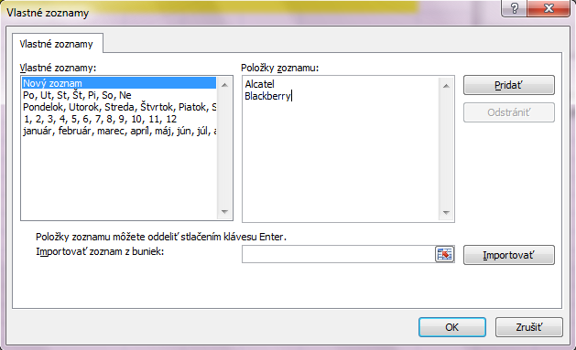
1400 |  |  | 10:30:00
1300 |  |  | 10:45:00
1200 |  |  | 11:00:00
1100 |  |  | 11:15:00
1000

